600G1SFF
견 적 서

(재)강원테크노파크 |  | 귀하
전화 :
팩스 :
담당 :

아래와 같이 견적합니다.

견 적 합 계 : | ₩3,615,000
견 적 일 자 : | 2014-08-22
결 재 조 건 :

품 명 | 규 격 | 수 량 | 단 가 | 금 액 | 세 액 | 합 계 액

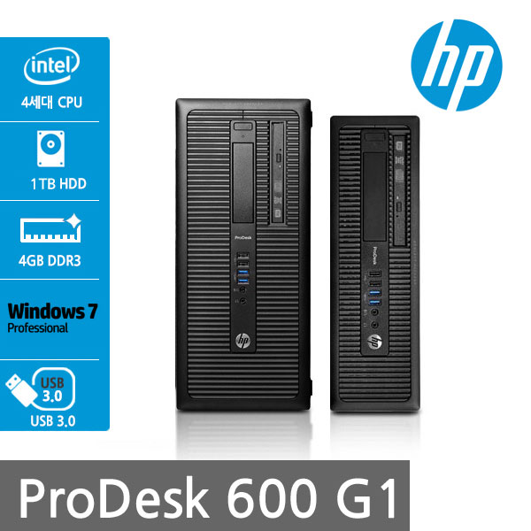
컴퓨터 | HP 600 G1 | 3 | 872,727 | 2,618,182 | 261,818 | 2,880,000
물품식별번호 | 22698302 |  | (납품장소도 가격)
 | 인텔 i5-4570 쿼드코어 (3.2GHz up to 3.6GHz)
 | 4GB 1,600MHz DDR3 Memory (max 32GB)
 | 500GB HDD
 | DVD Super Multi
 | Intel HD Graphics 4600
 | intel Q85 chipset
 | (4) USB 3.0 port / (6) USB 2.0 port
 | (1) RS-232 serial port
 | PS/2 keyboard and mouse port
 | (1) VGA video port, (2) DisplayPort with multi-stream video port
 | (1) PCI Express x16 port
 | (3) PCI Express x1 port
 | Windows 7 Pro 32bit / 64bit

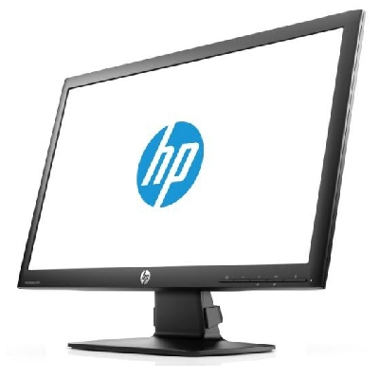
모니터 | HP P221 | 3 | 222,727 | 668,182 | 66,818 | 735,000
물품식별번호 | 22521515
 | 54.61cm 액정모니터
 | 눈부심 방지 코팅
 | 1920 x 1080 full HD
 | 시야각도 160 / 170

* 결제계좌 : 신한 110-138-600484 씨-넷 |  |  | 합 계 | 3,286,364 | 328,636 | 3,615,000
* 견적담당 : | 조규장(010-2910-7760)
* REMARK

